ログイン
外部設計書 |  |  |  |  |  | 画面名 |  | ログイン画面 |  |  |  | 作成者 | 高橋 凌人 |  |  | 更新者
 |  |  |  |  |  | システム名 |  | ScheZoole |  |  |  | 作成日 | 2023-06-08 |  |  | 更新日
 |  |  |  |  |  | 備考

ユーザーネーム
ム
パスワード
ム
ログイン
アカウント作成
お問い合わせ
ロゴ
 | 画面設計
１

2

3

4

5

6

 | 機能設計
 |  | ページロード
 |  |  | ロード時の処理は特にない。

 |  | 「１ ロゴ」
 |  |  | Webサイトを代表するロゴを表示する。

 |  | 「２ ユーザーネーム」入力
 |  |  | ユーザーネームを入力する。

 |  | 「３ パスワード」入力
 |  |  | パスワードを入力する。

 |  | 「４ ログイン」ボタン押下
 |  |  | ユーザーネームとパスワードのいずれかが空欄である場合、警告を出す。
 |  |  | ユーザーネームとパスワードのどちらも記入されていた場合次の処理を行う。
 |  |  |  | ・ユーザーネームとパスワードが一致する場合、スケジュール閲覧画面へ遷移する。
 |  |  |  | ・ユーザーネームとパスワードが一致しない場合、警告を出す。

 |  | 「５ アカウント作成」リンク押下
 |  |  | 新規ユーザ登録画面に遷移する。

 |  | 「６ お問い合わせ」リンク押下
 |  |  | お問い合わせ画面へ遷移する。

 | 項目定義書

 | No |  | 物理名 |  | 論理名 |  | 画面型 |  | データ型 | min | max | DBテーブル |  | DBカラム | 備考
 |  | 1 | logo |  | ロゴ |  | Label
 |  | 2 | username |  | ユーザーネーム |  | Textbox |  | String |  | 20 | user |  | user_name
 |  | 3 | password |  | パスワード |  | Textbox |  | String |  | 100 | user |  | password
 |  | 4 | login |  | ログインボタン |  | Submit
 |  | 5 | signup |  | 新規ユーザ登録 |  | Link
 |  | 6 | inquiry |  | お問い合わせ |  | Link
 |  | 7
 |  | 8
 |  | 9
 |  | 10
 |  | 11
 |  | 12
 |  | 13
 |  | 14
 |  | 15
 |  | 16
 |  | 17
 |  | 18
 |  | 19
 |  | 20

新規登録
外部設計書 |  |  |  |  |  | 画面名 |  | 新規登録画面 |  |  |  | 作成者 | 高橋 凌人 |  |  | 更新者
 |  |  |  |  |  | システム名 |  | ScheZoole |  |  |  | 作成日 | 2023-06-08 |  |  | 更新日
 |  |  |  |  |  | 備考

ユーザーネーム
ム
パスワード
ム
新規登録
お問い合わせ
ロゴ
メールアドレス
ム
ペット選択
ム
ペットのお名前
ム
画像
画像
画像
画像
画像
名前
名前
名前
名前
名前
ログイン画面へ
 | 画面設計
１

2
6

3

4

5

7

8

9

 | 機能設計
 |  | ページロード
 |  |  | ロード時の処理は特にない。

 |  | 「１ ロゴ」
 |  |  | Webサイトを代表するロゴを表示する。

 |  | 「２ ユーザーネーム」入力
 |  |  | ユーザーネームを入力する。

 |  | 「３ パスワード」入力
 |  |  | パスワードを入力する。

 |  | 「４ メールアドレス」入力
 |  |  | メールアドレスを入力する。

 |  | 「５ ペット名」入力
 |  |  | ペット名を入力する。

 |  | 「６ ペット選択」で画像を選択
 |  |  | 並べられた画像はラジオボタンとして一つ選択できる。

 |  | 「７ 新規登録」ボタン押下
 |  |  | ユーザーネームとパスワード、メールアドレス、ペットのお名前のいずれかが空欄であり、ペットが選択されていない場合に警告を出す。
 |  |  | ユーザーネームとパスワード、メールアドレス、ペットのお名前がすべて記入され、ペットが選択されている場合次の処理を行う。
 |  |  |  | ・ユーザーネームとメールアドレスの重複がない場合、ユーザ情報を登録してログイン画面に遷移する。
 |  |  |  | ・ユーザーネームとメールアドレスが重複した場合、警告を出す。

 |  | 「８ ログイン画面へ」リンク押下
 |  |  | ログイン画面に遷移する。

 |  | 「９ お問い合わせ」リンク押下
 |  |  | お問い合わせ画面へ遷移する。

 | 項目定義書

 | No |  | 物理名 |  | 論理名 |  | 画面型 |  | データ型 | min | max | DBテーブル |  | DBカラム | 備考
 |  | 1 | logo |  | ロゴ |  | Label
 |  | 2 | username |  | ユーザーネーム |  | Textbox |  | String |  | 20 | user |  | user_name
 |  | 3 | password |  | パスワード |  | Textbox |  | String |  | 100 | user |  | password
 |  | 4 | email |  | メールアドレス |  | Textbox |  | String |  | 50 | user |  | email
 |  | 5 | pet_name |  | ペット名 |  | Textbox |  | String |  | 20 | user |  | pet_name
 |  | 6 | pet_select |  | ペット選択 |  | Radio |  | Int |  |  | pet |  | pet_id
 |  | 7 | signup_btn |  | 新規ユーザ登録ボタン |  | Submit
 |  | 8 | login |  | ログイン |  | Link
 |  | 9 | inquiry |  | お問い合わせ |  | Link

お問い合わせ
外部設計書 |  |  |  |  |  | 画面名 |  | お問い合わせ |  |  |  | 作成者 | 高橋 凌人 |  |  | 更新者
 |  |  |  |  |  | システム名 |  | ScheZoole |  |  |  | 作成日 | 2023-06-08 |  |  | 更新日
 |  |  |  |  |  | 備考

 | 画面設計
１
ロゴ
お問い合わせフォーム
メールアドレス
ム
お問い合わせ内容
ム
ユーザーネーム
ム
送信
ム

2

3

4

5
6
ログイン画面へ

 | 機能設計
 |  | ページロード
 |  |  | ロード時の処理は特にない。

 |  | 「１ ロゴ」
 |  |  | Webサイトを代表するロゴを表示する。

 |  | 「２ ユーザーネーム」入力
 |  |  | ユーザーネームの入力欄。

 |  | 「３ メールアドレス」入力
 |  |  | メールアドレスの入力欄。

 |  | 「４ お問い合わせ内容」入力
 |  |  | お問い合わせ内容の入力欄。

 |  | 「５ 送信」ボタン押下
 |  |  | ユーザーネームとメールアドレス、お問い合わせ内容のいずれかが空欄である場合、警告を出す。
 |  |  | ユーザーネームとメールアドレス、お問い合わせ内容が記入されている場合、次の処理を行う。
 |  |  |  | ・お問い合わせ情報を送信する。

 |  | 「６ ログイン画面へ」リンク押下
 |  |  | ログイン画面に遷移する。

 | 項目定義書

 | No |  | 物理名 |  | 論理名 |  | 画面型 |  | データ型 | min | max | DBテーブル |  | DBカラム | 備考
 |  | 1 | logo |  | ロゴ |  | Label
 |  | 2 | username |  | ユーザーネーム |  | Textbox |  | String |  | 20 | user |  | user_name
 |  | 3 | email |  | メールアドレス |  | Textbox |  | String |  | 50 | user |  | email
 |  | 4 | inquery_area |  | お問い合わせ内容 |  | Textarea |  | String |  | 200 | inquiry |  | inquiry_content
 |  | 5 | send_inquiry |  | 送信ボタン |  | Submit
 |  | 6 | login |  | ログイン |  | Link

閲覧
外部設計書 |  |  |  |  | 画面名 |  | スケジュール閲覧画面 |  |  |  | 作成者 | 高川 俊輔 |  |  | 更新者
 |  |  |  |  | システム名 |  | ScheZoole |  |  |  | 作成日 | 2023-06-08 |  |  | 更新日
 |  |  |  |  | 備考

 | 画面設計

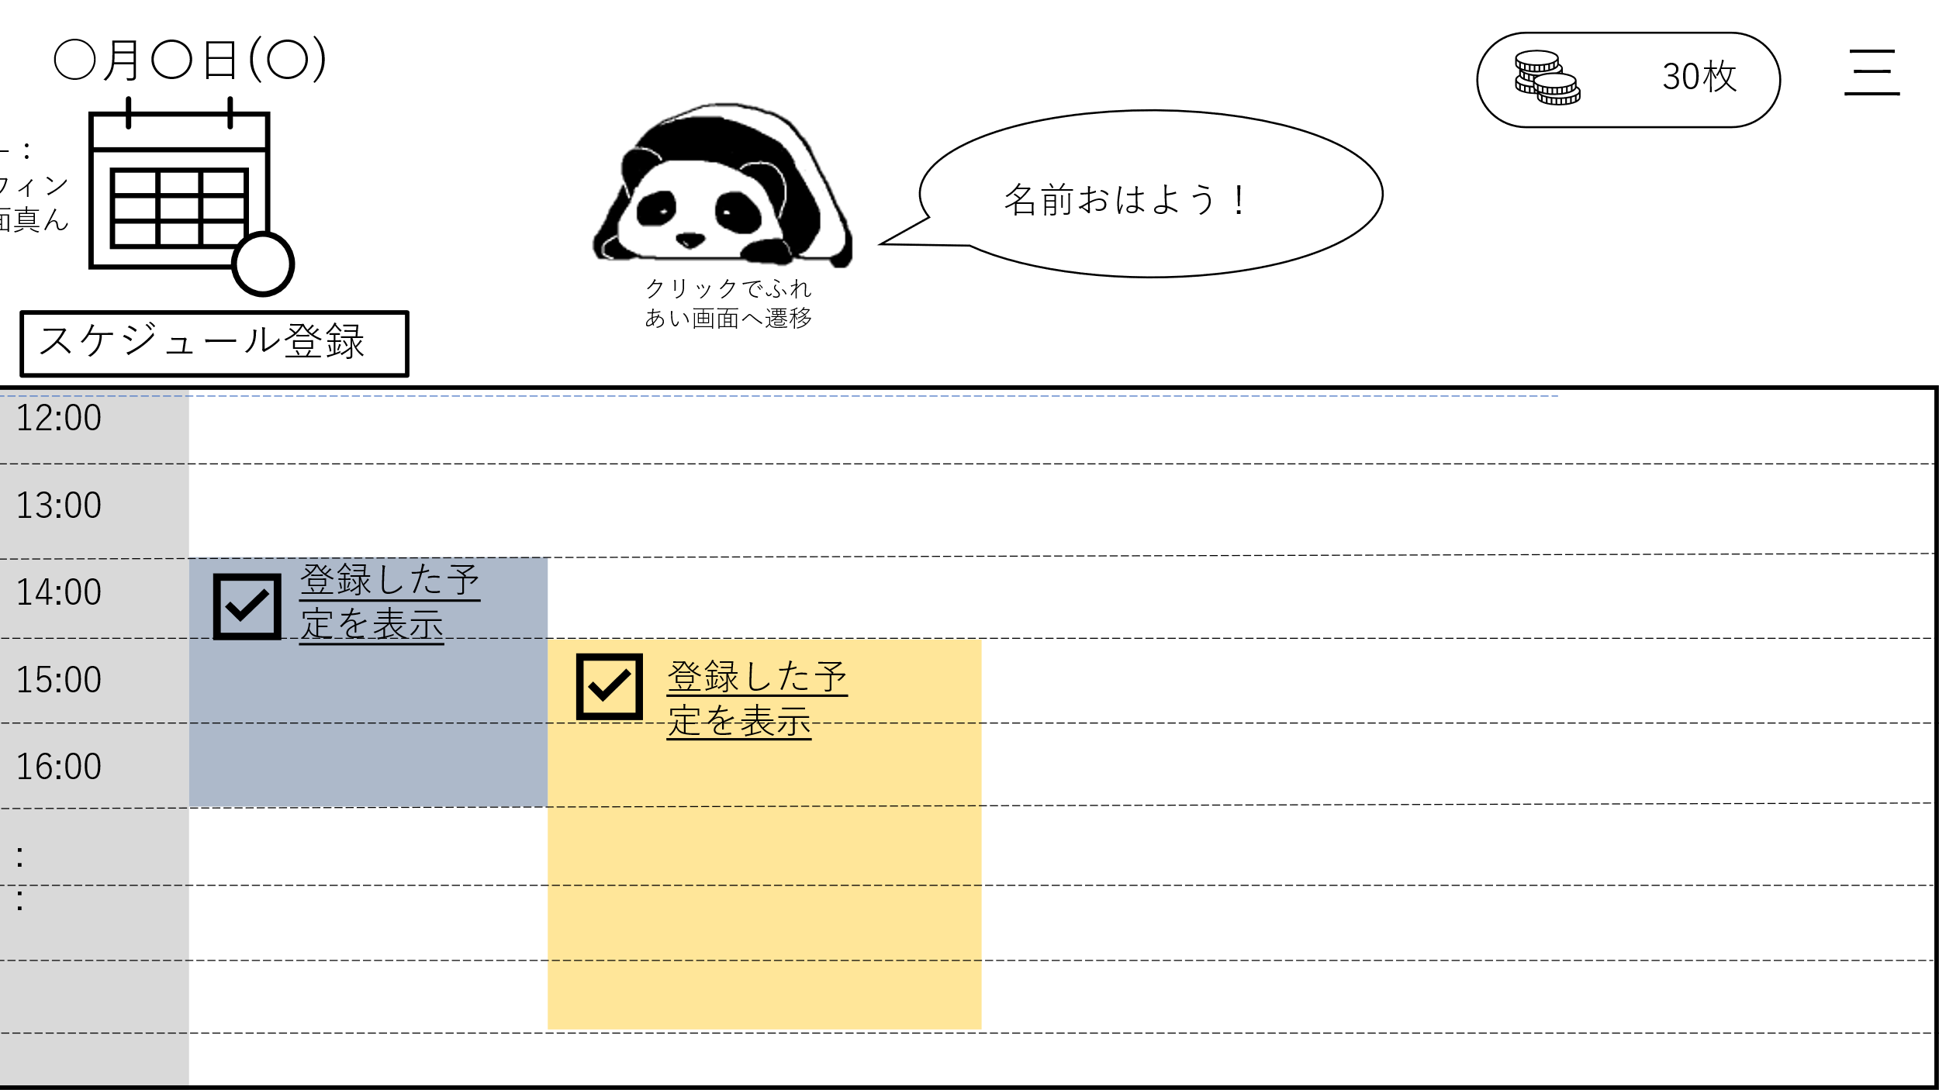
ログアウト
ペットの様子を見る
スケジュールを見る
9
1
5
4
2
10
3
11

12
6

7

8

 | 機能設計
 |  | ページロード
 |  |  | ロード時に、以下の処理を実行する。

 |  |  | ログイン時の日付に登録されたスケジュールをスケジュール画面に時系列順に表示する。
 |  |  | ログイン時の時刻とユーザーネームを取得し、「4 ペット画像」の右側にテキストを表示する。
 |  |  | 日付を取得し、「1 カレンダー」の上部にテキストを表示する。
 |  |  | コインの所持数を取得し、表示する。

 |  | 「1 カレンダー」日付をクリック
 |  |  | スケジュール画面を選択した日付の一覧に更新する。

 |  | 「2 カレンダー拡大」クリック
 |  |  | カレンダーをモーダルウィンドウで拡大表示する。

 |  | 「3 スケジュール登録」クリック
 |  |  | スケジュール登録画面に遷移する。

 |  | 「4 ペット画像」クリック
 |  |  | ふれあい画面に遷移する。

 |  | 「5 ふきだし」
 |  |  | ユーザネームとメッセージを取得し表示する。

 |  | 「6 スケジュール画面」スクロール
 |  |  | スケジュール画面のみスクロールされる。

 |  | 「7 スケジュール完了」クリック
 |  |  | 登録された終了時間以降のみチェックを入れることができる。
 |  |  | それ以前は何も反応しない。

 |  | 「8 スケジュール名」クリック
 |  |  | スケジュール詳細画面に遷移する。

 |  | 「9 メニュー」クリック
 |  |  | メニュー欄を表示する。

 |  | 「10 スケジュール閲覧」クリック
 |  |  | スケジュール閲覧画面に遷移する。

 |  | 「11 ふれあい画面」クリック
 |  |  | ふれあい画面に遷移する。

 |  | 「12 ログアウト」クリック
 |  |  | ログイン画面に遷移する。

 | 項目定義書

 | No |  | 物理名 | 論理名 |  | 画面型 |  | データ型 | min | max | DBテーブル |  | DBカラム | 備考
 |  | 1 | calendar | カレンダー |  | Select
 |  | 2 | expansion | カレンダー拡大 |  | Button
 |  | 3 | register | スケジュール登録 |  | Button
 |  | 4 | pet_img | ペット画像 |  | Image |  | Int |  |  | user |  | pet_id
 |  | 5 | speech_bubble | ふきだし |  | Text |  | String
 |  | 6 | schedule_data | スケジュール画面 |  | Table |  |  |  |  | schedule
 |  | 7 | checkbox | スケジュール完了 |  | CheckBox
 |  | 8 | schedule_name | スケジュール名 |  | Link |  | String |  | 20 | schedule |  | schedule_name
 |  | 9 | menu | メニュー |  |  |  |  |  |  |  |  |  | ハンバーガーメニュー
 |  | 10 | schedule_list | スケジュール閲覧 |  | Link
 |  | 11 | pet_home | ふれあい画面 |  | Link
 |  | 12 | logout | ログアウト |  | Link

登録
外部設計書 |  |  |  |  | 画面名 |  | スケジュール登録 |  |  |  | 作成者 | 成沢 唯 |  |  | 更新者
 |  |  |  |  | システム名 |  | ScheZoole |  |  |  | 作成日 | 2023-06-08 |  |  | 更新日
 |  |  |  |  | 備考

 | 画面設計
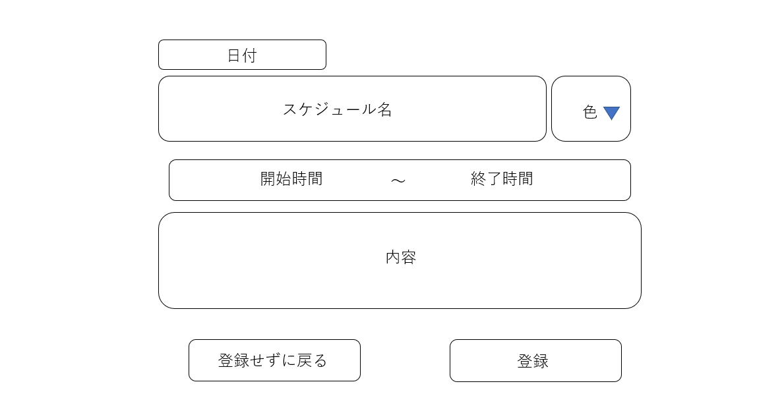
7
三

1

1
2

3
開始日時
終了日時
4

5

6
7

 | 機能設計
 |  | ページロード
 |  |  | ロード時の処理は特にない。

 |  | 「1 スケジュール名」の入力
 |  |  | スケジュールのタイトルを入力する。

 |  | 「2 色」選択
 |  |  | スケジュール閲覧画面に表示され各スケジュールの背景色を選択する。

 |  | 「3 開始日時」の入力
 |  |  | スケジュールの開始日時を入力する。

 |  | 「4 終了日時」の入力
 |  |  | スケージュールの終了日時を入力する。

 |  | 「5 内容」の入力
 |  |  | スケジュールの内容等のメモを入力する。

 |  | 「6 登録せずに戻る」を押下
 |  |  | データを登録せずにスケジュール閲覧画面へ遷移する。

 |  | 「7 登録」を押下
 |  |  | 「１ スケジュール名」と「３ 日時」が空欄ならば警告を表示して登録画面ーに戻る。
 |  |  | 空欄でない場合、データを登録してスケジュール閲覧画面に遷移する。

 |  | 「8 メニュー」
 |  |  | 「スケジュール閲覧画面」、「ふれあい画面」、「ログアウト」のリンクを表示する。

 | 項目定義書

 | No |  | 物理名 | 論理名 |  | 画面型 |  | データ型 | min | max | DBテーブル |  | DBカラム | 備考
 |  | 1 | title | スケジュール名 |  | Textbox |  | String |  | 20 | schedule |  | schedule_name
 |  | 2 | color | 色選択 |  | Select |  | Int |  |  | schedule_color |  | color_id
 |  | 3 | start_time | 開始日時 |  | Time |  | Int |  |  | schedule |  | start_time
 |  | 4 | finish_time | 終了日時 |  | Time |  | Int |  |  | schedule |  | finish_time
 |  | 5 | content | 内容 |  | Textarea |  | String |  | 100 | schedule |  | content
 |  | 6 | back_btn | 登録せずに戻るボタン |  | Button
 |  | 7 | regist_btn | 登録ボタン |  | Submit
 |  | 8 | menu | メニュー |  |  |  |  |  |  |  |  |  | ハンバーガーメニュー

詳細
外部設計書 |  |  |  |  | 画面名 |  | スケジュール詳細 |  |  |  | 作成者 | 成沢 唯 |  |  | 更新者
 |  |  |  |  | システム名 |  | ScheZoole |  |  |  | 作成日 | 2023-06-08 |  |  | 更新日
 |  |  |  |  | 備考

 | 画面設計

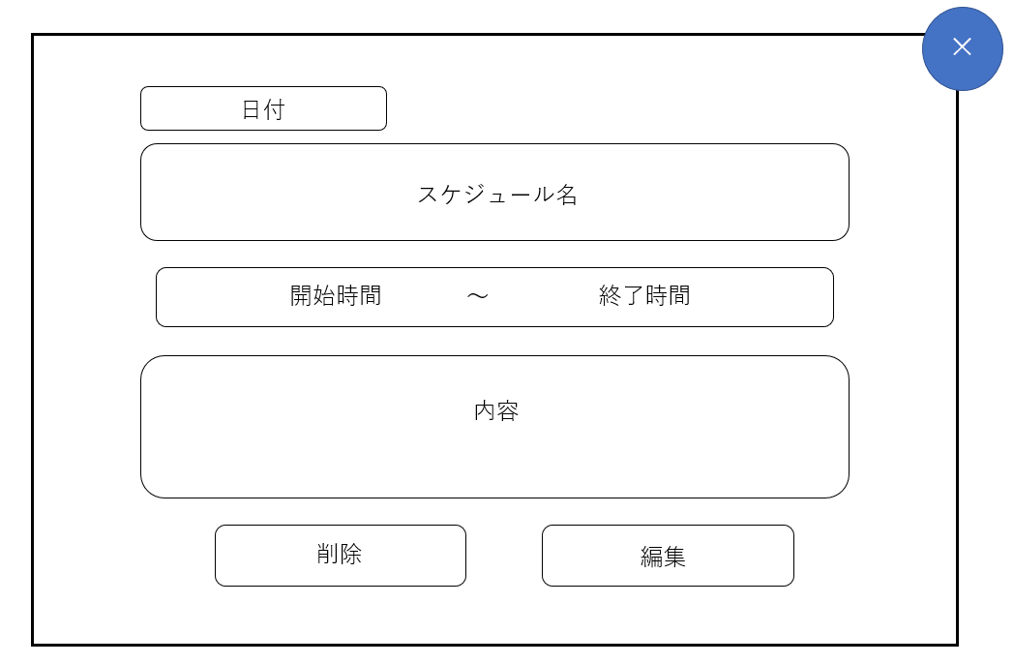

1

1

2
開始日時
3
終了日時

4

5
6

 | 機能設計
 |  | ページロード
 |  |  | ロード時の処理は特にない。

 |  | 「1 スケジュール名」の入力
 |  |  | スケジュールのタイトルを表示する。

 |  | 「2 開始日時」の入力
 |  |  | スケジュールの開始日時を表示する。

 |  | 「3 終了日時」の入力
 |  |  | スケジュールの終了日時を表示する。

 |  | 「4 内容」の入力
 |  |  | スケジュールの内容等のメモを表示する。

 |  | 「5 削除」を押下
 |  |  | 「スケジュールを削除しますか？」と警告のダイアログを表示し、「はい」が選択されたら削除処理を実行してモーダルウィンドウを閉じる。
 |  |  | 「いいえ」が選択されたら削除処理をせずにモーダルウィンドウを閉じる。

 |  | 「6 編集」を押下
 |  |  | スケジュール編集画面へ遷移する。

 | 項目定義書

 | No |  | 物理名 | 論理名 |  | 画面型 |  | データ型 | min | max | DBテーブル |  | DBカラム | 備考
 |  | 1 | title | スケジュール名表示 |  | Label |  | String |  | 20 | schedule |  | schedule_name
 |  | 2 | start_time | 開始日時 |  | Label |  |  |  |  | schedule |  | start_time
 |  | 3 | finish_time | 終了日時 |  | Label |  |  |  |  | schedule |  | finish_time
 |  | 4 | content | 内容表示 |  | Label |  | String |  | 100 | schedule |  | content
 |  | 5 | delete_btn | 削除ボタン |  | Button
 |  | 6 | edit_btn | 編集ボタン |  | Submit

編集
外部設計書 |  |  |  |  | 画面名 |  | スケジュール編集 |  |  |  | 作成者 | 成沢 唯 |  |  | 更新者
 |  |  |  |  | システム名 |  | ScheZoole |  |  |  | 作成日 | 2023-06-08 |  |  | 更新日
 |  |  |  |  | 備考

 | 画面設計

8
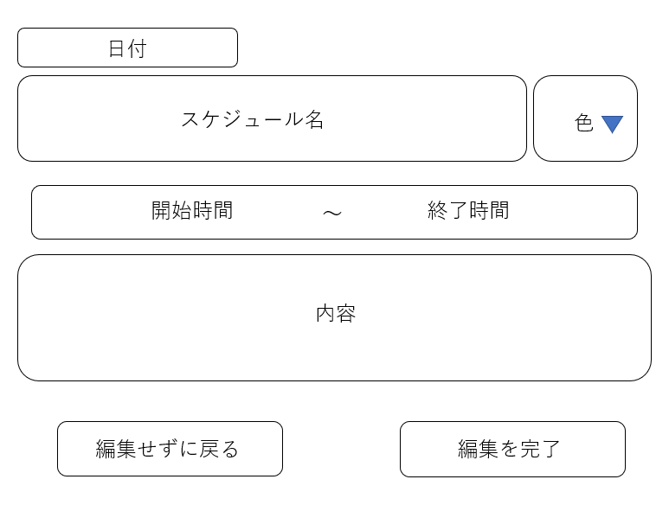
三
1

1
2

3
4
開始日時
終了日時

5

6
7

 | 機能設計
 |  | ページロード
 |  |  | ロード時の処理は特にない。

 |  | 「1 スケジュール名」の入力
 |  |  | スケジュールのタイトルを入力する。

 |  | 「2 色」選択
 |  |  | スケジュール閲覧画面に表示される各スケジュールの背景色を選択する。

 |  | 「3 開始日時」の入力
 |  |  | スケジュールの開始日時を入力する。

 |  | 「4 終了日時」の入力
 |  |  | スケジュールの終了日時を入力する。

 |  | 「5 内容」の入力
 |  |  | スケジュールの内容等のメモを入力する。

 |  | 「6 編集せずに戻る」を押下
 |  |  | データを編集せずにスケジュール閲覧画面へ遷移する。

 |  | 「7 編集を完了」を押下
 |  |  | 「１ スケジュール名」と「３ 日時」が空欄ならば警告を表示してスケジュール編集画面に戻る。
 |  |  | 空欄でない場合、データを編集してスケジュール閲覧画面に遷移する。

 |  | 「8 メニュー」
 |  |  | 「スケジュール閲覧画面」、「ふれあい画面」、「ログアウト」のリンクを表示する。

 | 項目定義書

 | No |  | 物理名 | 論理名 |  | 画面型 |  | データ型 | min | max | DBテーブル |  | DBカラム | 備考
 |  | 1 | title | スケジュール名 |  | Textbox |  | String |  | 20 | schedule |  | schedule_name
 |  | 2 | color | 色選択 |  | Select |  | Int |  |  | schedule_color |  | color_id
 |  | 3 | time | 時間 |  | Time |  | Int |  |  | schedule
 |  | 4 | content | 内容 |  | Textarea |  | String |  | 100 | schedule |  | content
 |  | 5 | back_btn | 登録せずに戻るボタン |  | Button
 |  | 6 | regist_btn | 登録ボタン |  | Submit
 |  | 7 | menu | メニュー |  |  |  |  |  |  |  |  |  | ハンバーガーメニュー

ふれあい画面
外部設計書 |  |  |  |  | 画面名 |  | ふれあい画面 |  |  |  | 作成者 | 岩田 和樹 |  |  | 更新者
 |  |  |  |  | システム名 |  | ScheZoole |  |  |  | 作成日 | 2023-06-08 |  |  | 更新日
 |  |  |  |  | 備考

 | 画面設計
1
2
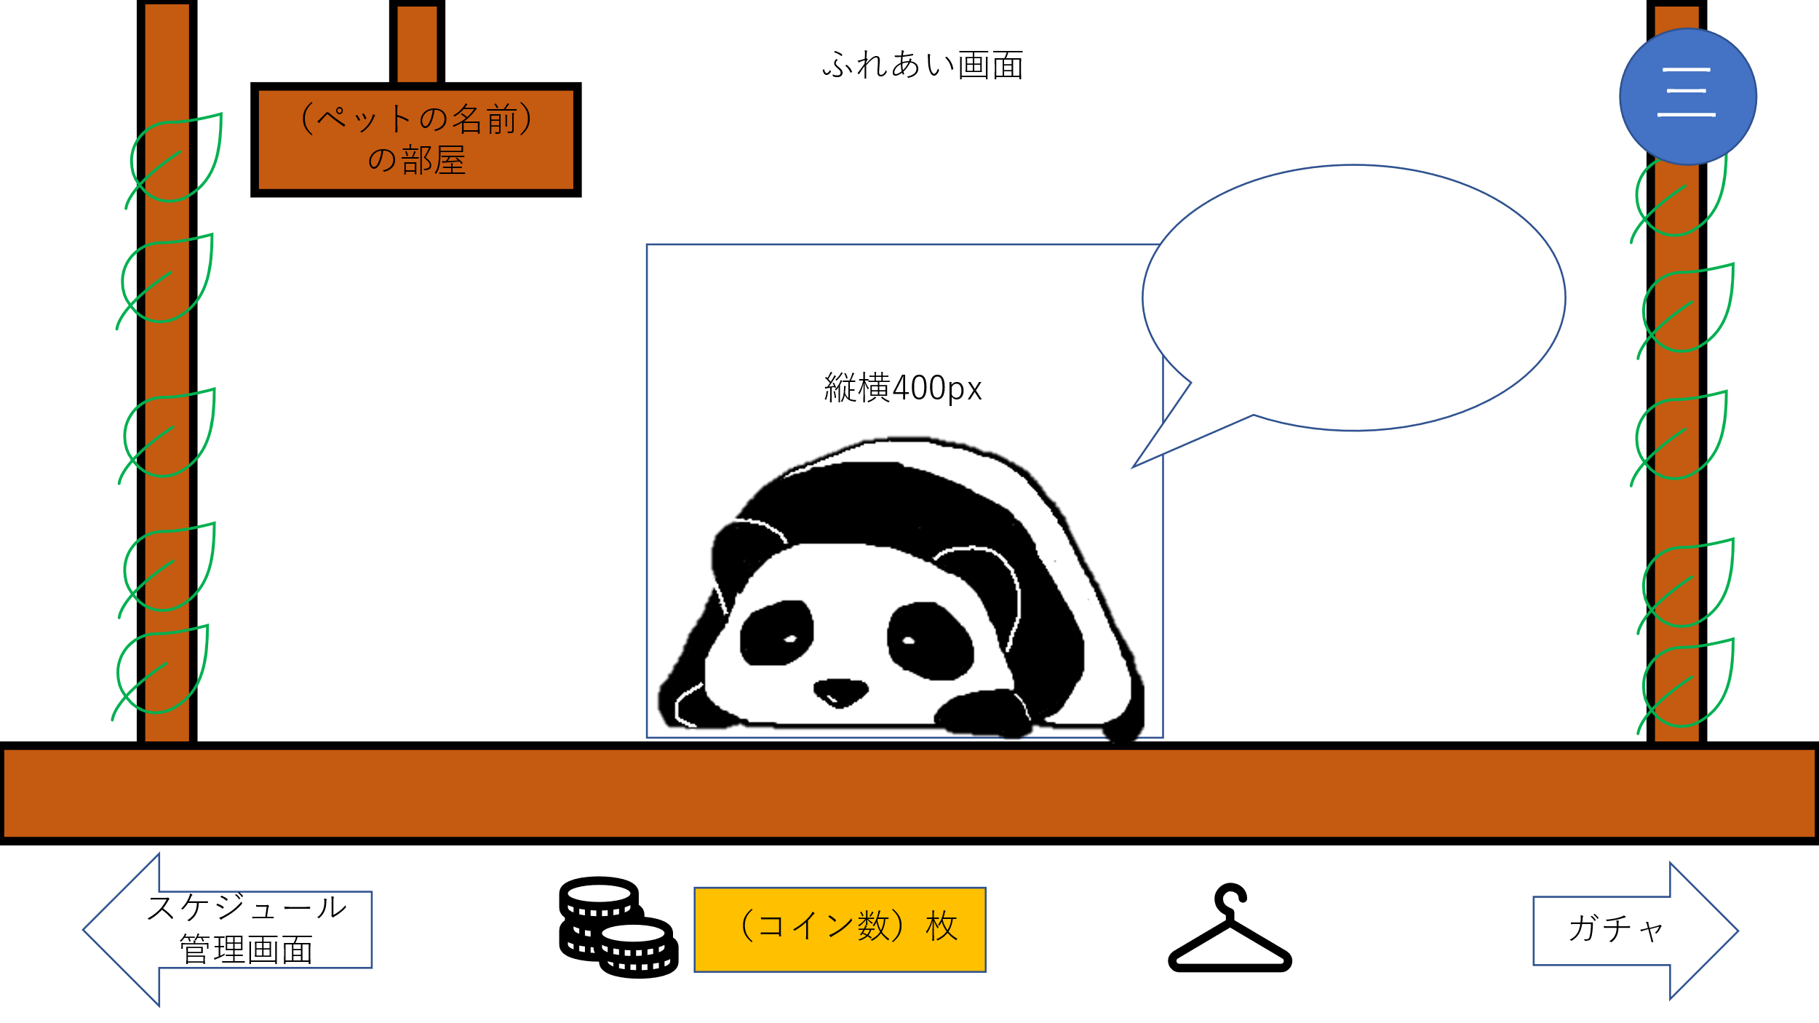

3

4

5
6
7
8

 | 機能設計
 |  | ページロード
 |  |  | ロード時に、以下の処理を実行する。

 |  |  | 選択したペット画像とペットのお名前を表示する。
 |  |  | ひとことメッセージを表示する。
 |  |  | 以前に、このページに訪れていた場合はひとことメッセージを更新する。

 |  | 「１ ペット名」
 |  |  | ユーザが登録したペット名を表示する。

 |  | 「２ メニュー」クリック
 |  |  | 「スケジュール閲覧画面」、「ふれあい画面」、「ログアウト」のリンクを表示する。

 |  | 「３ ひとことメッセージ」
 |  |  | ひとことメッセージを表示する。

 |  | 「４ ペット画像」クリック
 |  |  | ひとことメッセージを更新する。
 |  |  | ペット画像がモーションを起こす。

 |  | 「４ ペット画像」にカーソルを合わせる
 |  |  | ペット画像がモーションを起こす。

 |  | 「５ スケジュール管理画面」クリック
 |  |  | 「スケジュール閲覧画面」に遷移する。

 |  | 「６ ふっくらコイン（FC）」
 |  |  | 現在のユーザのFCを表示する。

 |  | 「７ きせかえ」クリック
 |  |  | きせかえ画面（モーダル）を表示する。

 |  | 「８ ガチャ」クリック
 |  |  | 「ガチャ画面」に遷移する。

 | 項目定義書

 | No |  | 物理名 | 論理名 |  | 画面型 |  | データ型 | min | max | DBテーブル |  | DBカラム | 備考
 |  | 1 | pet_name | ペット名 |  | Text |  | String |  |  | user |  | pet_name
 |  | 2 | menu | メニュー |  |  |  |  |  |  |  |  |  | ハンバーガーメニュー
 |  | 3 | message | ひとことメッセージ |  | Text |  | String |  | 30 | message |  | message_content
 |  | 4 | pet_img | ペット画像 |  | Image
 |  | 5 | schedules | スケジュール閲覧 |  | Link
 |  | 6 | fc | ふっくらコイン |  |  |  | Int |  |  | coin |  | coin_cnt
 |  | 7 | dressing | きせかえ |  | Link
 |  | 8 | gacha | ガチャ |  | Link

きせかえ
外部設計書 |  |  |  |  | 画面名 |  | きせかえ画面 |  |  |  | 作成者 | 岩田 和樹 |  |  | 更新者
 |  |  |  |  | システム名 |  | ScheZoole |  |  |  | 作成日 | 2023-06-08 |  |  | 更新日
 |  |  |  |  | 備考

 | 画面設計

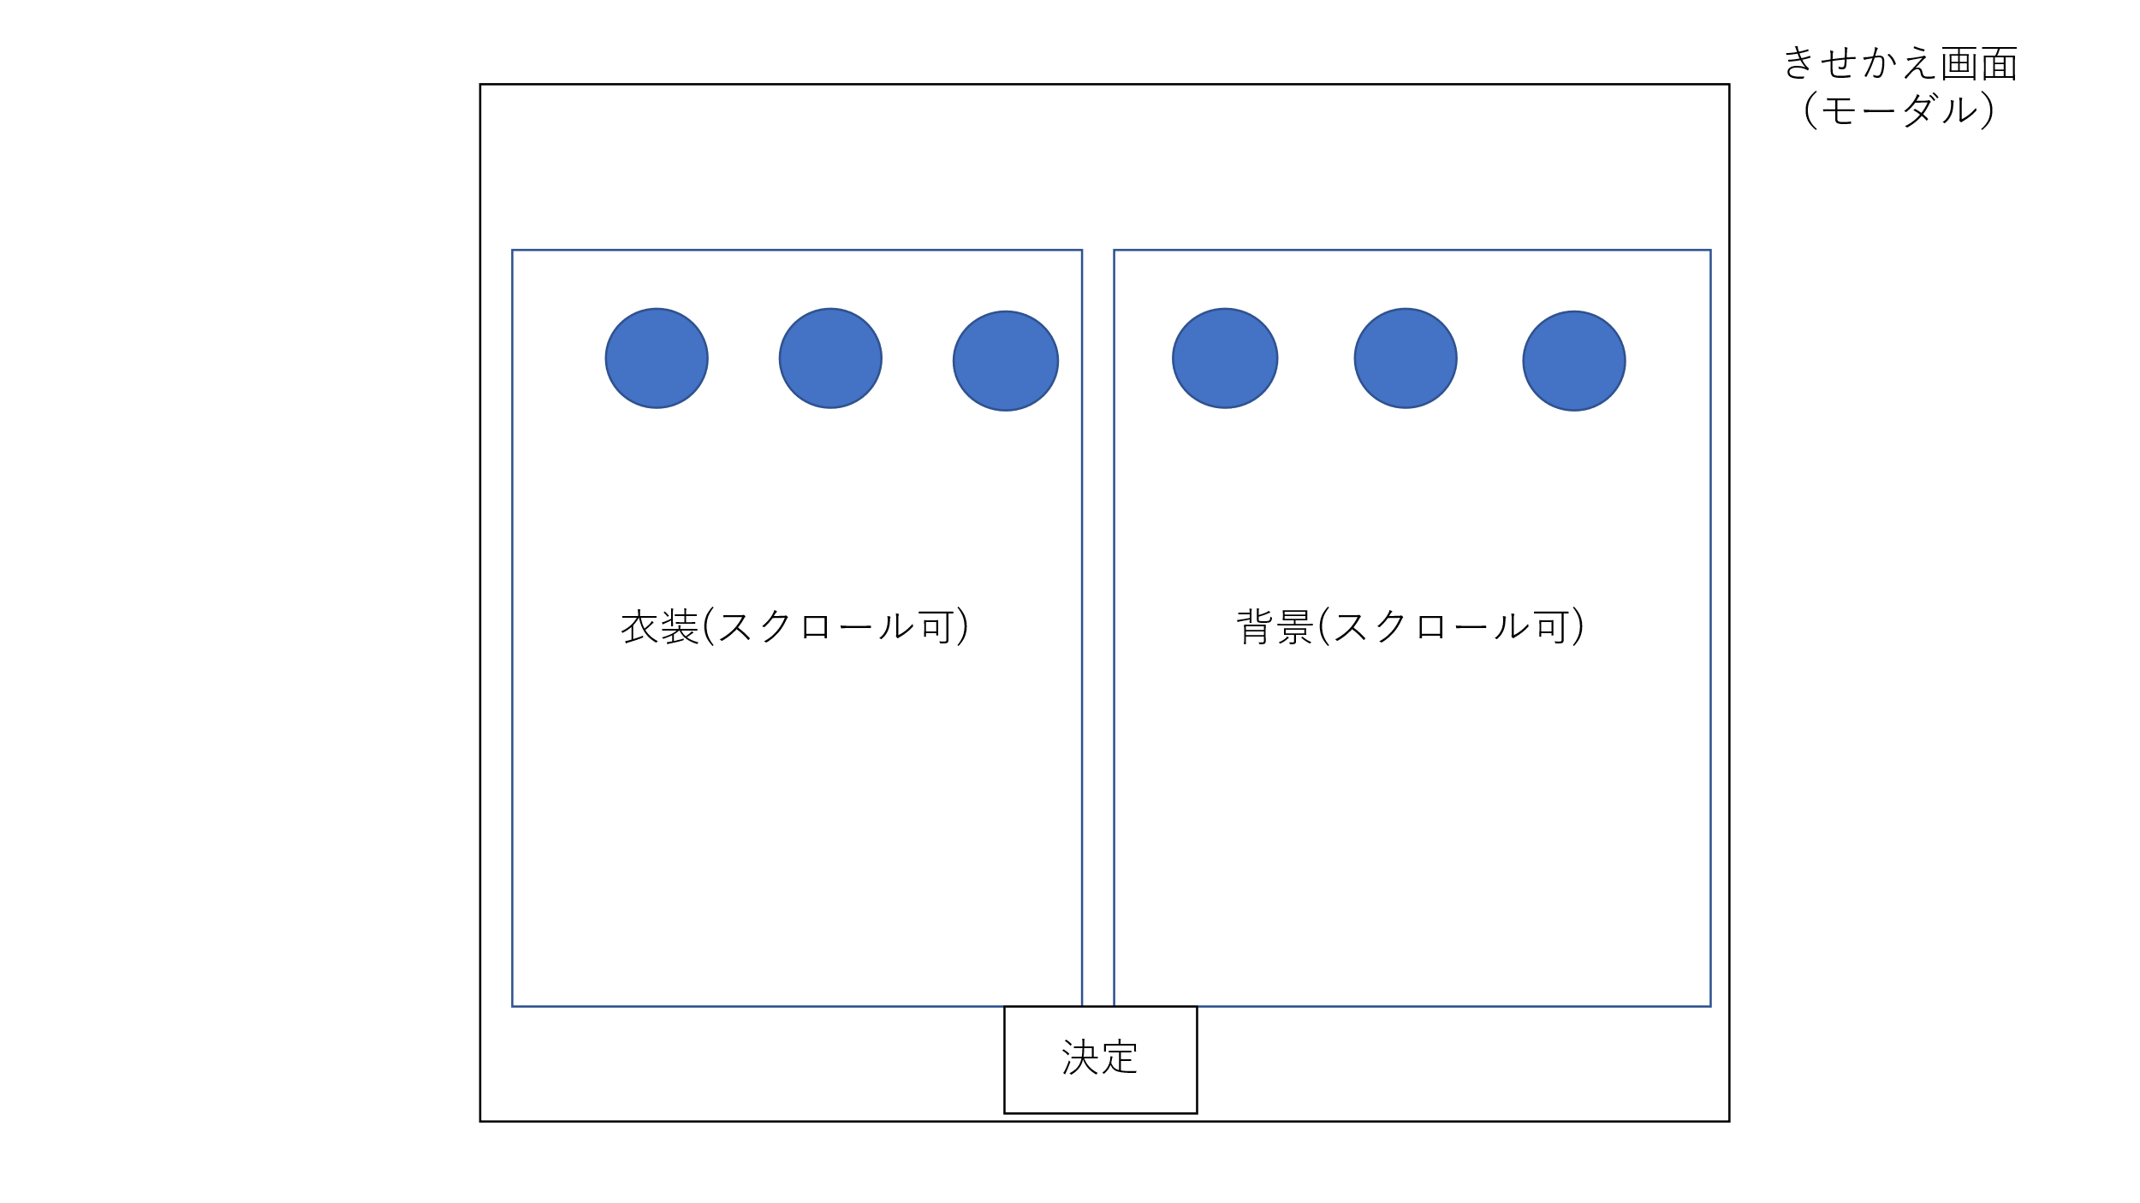

3
1
2
4

5

 | 機能設計
 |  | 「１ 服一覧」
 |  |  | ユーザが現在所持している服を表示する。

 |  | 「２ 服画像」
 |  |  | ユーザが現在所持している服画像を表示する。

 |  | 「３ 背景一覧」
 |  |  | ユーザが現在所持している背景を表示する。

 |  | 「４ 背景画像」
 |  |  | ユーザが現在所持している背景画像を表示する。

 |  | 「５ 決定ボタン」
 |  |  | 服、背景を選択したものに決定し、モーダル画面を閉じる。

 | 項目定義書

 | No |  | 物理名 | 論理名 |  | 画面型 |  | データ型 | min | max | DBテーブル |  | DBカラム | 備考
 |  | 1 | costume | 服一覧
 |  | 2 | costume_img | 服画像 |  | Image |  | Int |  |  | closet |  | closet_img_id
 |  | 3 | background | 背景一覧
 |  | 4 | background_img | 背景画像 |  | Image |  | Int |  |  | closet |  | closet_img_id
 |  | 5 | decide | 決定ボタン |  | Button

ガチャ
外部設計書 |  |  |  |  |  | 画面名 |  | ガチャ画面 |  |  |  | 作成者 | 飯泉慎之介 |  |  | 更新者
 |  |  |  |  |  | システム名 |  | ScheZoole |  |  |  | 作成日 | 2023-06-08 |  |  | 更新日
 |  |  |  |  |  | 備考

 | 画面設計

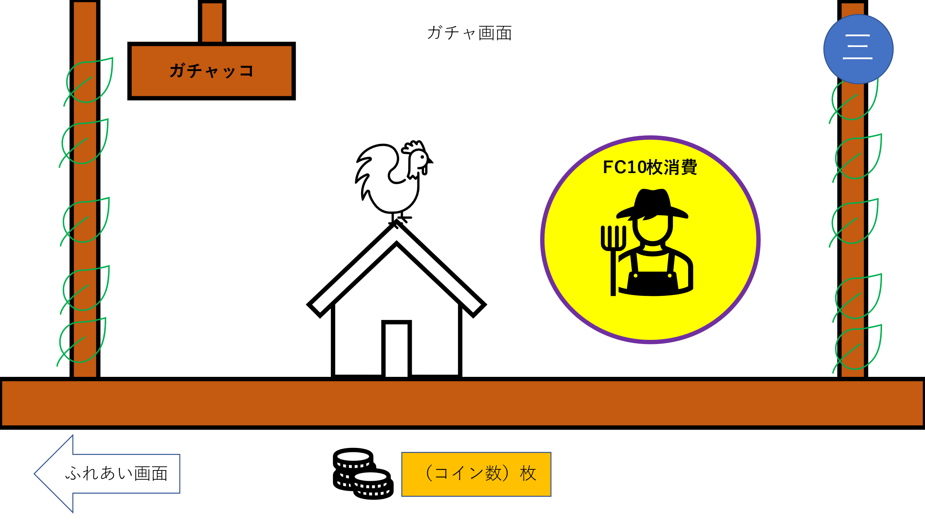
2

1

4
3

 | 機能設計
 |  | ページロード
 |  |  | ロード時の処理は特にない。

 |  | 「１ ガチャボタン」クリック
 |  |  | 確認ダイアログを表示する。
 |  |  | 「OK」押した場合以下の処理を実行する。
 |  |  |  | コイン所持数 ー 10
 |  |  |  | 中央の鶏画像が回転し、ガチャ結果画面をモーダルウィンドウで表示。
 |  |  | 「キャンセル」押した場合
 |  |  |  | 処理をキャンセルする。

 |  | 「２ メニュー」クリック
 |  |  | 「スケジュール閲覧画面」、「ふれあい画面」、「ログアウト」のリンクを表示する。

 |  | 「３ コイン表示」
 |  |  | 獲得したコイン数を足して表示する。

 |  | 「４ ふれあい画面」クリック
 |  |  | ふれあい画面に遷移する。

 | 項目定義書

 | No |  | 物理名 |  | 論理名 |  | 画面型 |  | データ型 | min | max | DBテーブル |  | DBカラム | 備考
 |  | 1 | gacha_btn |  | ガチャボタン |  | Button
 |  | 2 | menu |  | メニュー |  |  |  |  |  |  |  |  |  | ハンバーガーメニュー
 |  | 3 | coin_display |  | コイン表示 |  |  |  | Int |  |  | coin |  | coin_cnt
 |  | 4 | transition |  | ふれあい画面 |  | Link

ガチャ結果
外部設計書 |  |  |  |  | 画面名 |  | ガチャ結果画面 |  |  |  | 作成者 | 飯泉慎之介 |  |  | 更新者
 |  |  |  |  | システム名 |  | ScheZoole |  |  |  | 作成日 | 2023-06-08 |  |  | 更新日
 |  |  |  |  | 備考

 | 画面設計

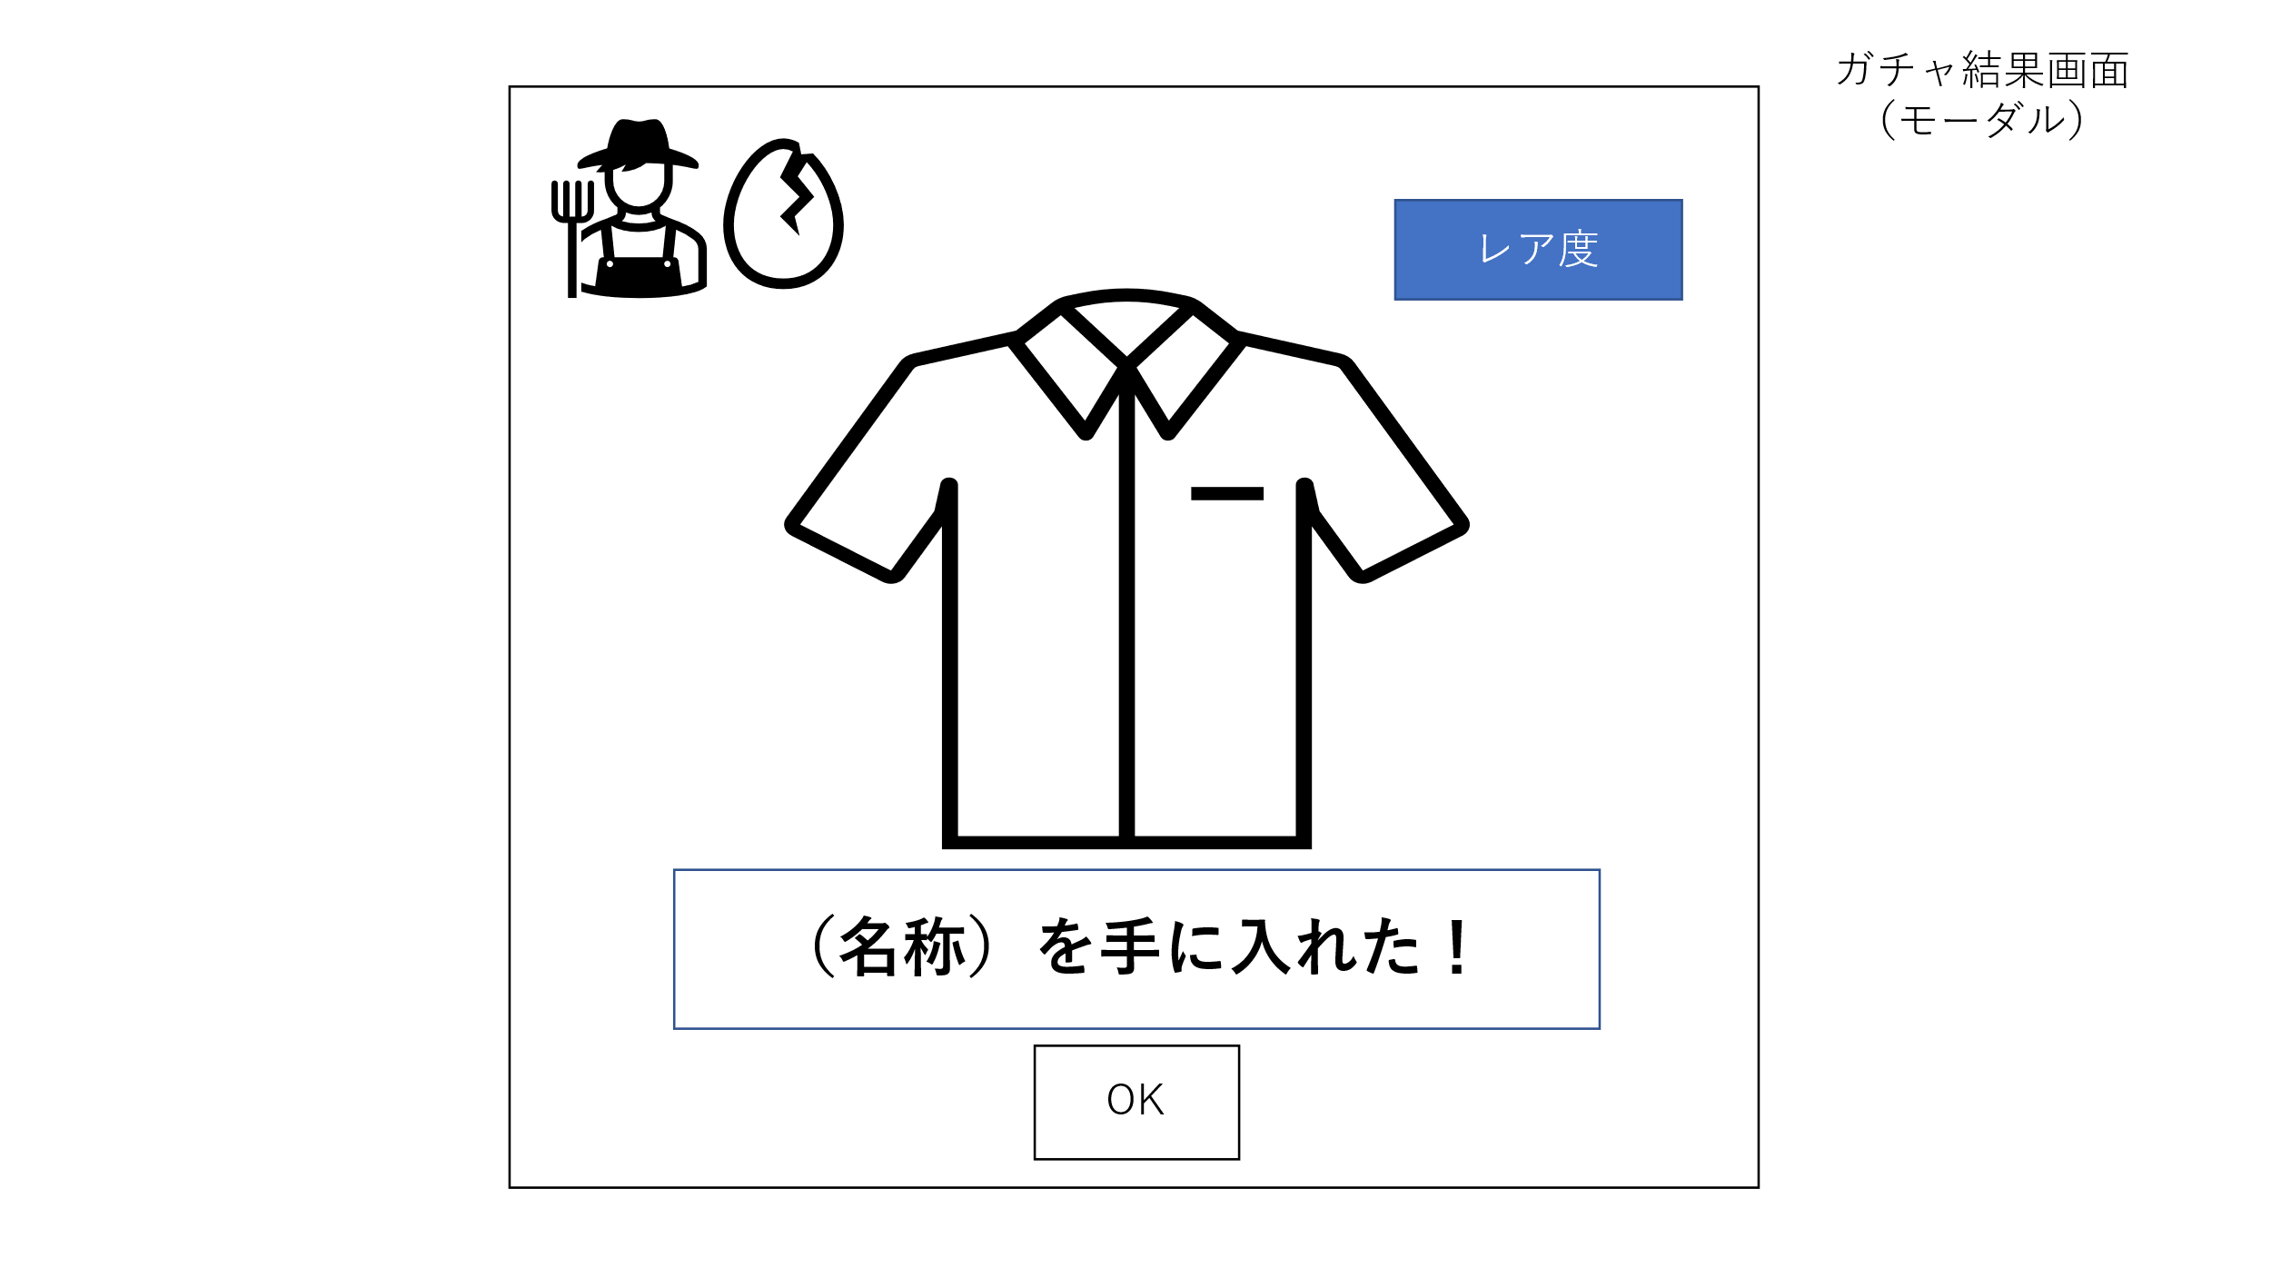

2

1

 | 機能設計
 |  | ページロード
 |  |  | ロード時の処理は特にない。

 |  | 「１ ＯＫボタン」クリック
 |  |  | このモーダルウィンドウを閉じ、ガチャ画面に戻る。

 |  | 「２ アイテム名前表示」
 |  |  | ガチャで取得したきせかえの名前を表示する。

 | 項目定義書

 | No |  | 物理名 | 論理名 |  | 画面型 |  | データ型 | min | max | DBテーブル |  | DBカラム | 備考
 |  | 1 | ok_btn | OKボタン |  | Button
 |  | 2 | display | 名前表示 |  | Label |  | String |  | 20 | gacha |  | closet_name

